Hoja1
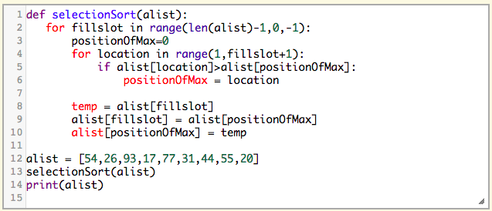
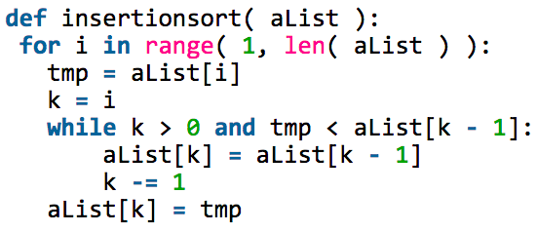
K1 = Asignación | 1
K2 = Indexación | 1
K3= Comparación | 1
K4 = Return | 1
K5 = Suma o Resta | 1

n | 15000 | 16000 | 17000 | 18000 | 19000 | 20000 | 21000 | 22000 | 23000 | 24000 | 25000 | 26000 | 27000 | 28000 | 29000 | 30000 | 31000 | 32000 | 33000 | 34000
Insertion | 1237537495 | 1408039995 | 1589542495 | 1782044995 | 1985547495 | 2200049995 | 2425552495 | 2662054995 | 2909557495 | 3168059995 | 3437562495 | 3718064995 | 4009567495 | 4312069995 | 4625572495 | 4950074995 | 5285577495 | 5632079995 | 5989582495 | 6358084995
Selection | 675164990 | 768175990 | 867186990 | 972197990 | 1083208990 | 1200219990 | 1323230990 | 1452241990 | 1587252990 | 1728263990 | 1875274990 | 2028285990 | 2187296990 | 2352307990 | 2523318990 | 2700329990 | 2883340990 | 3072351990 | 3267362990 | 3468373990

Insertion vs Selection

 | Estos son los algoritmos que utilicé para sacar las polinomios y para hacer lo gráficos de cada una de las hojas del documento. Insertion sort y Selection sort respectivamente.

Hoja2
K1 = Asignación | 1
K2 = Indexación | 2
K3= Comparación | 3
K4 = Return | 4
K5 = Suma o Resta | 5

n | 15000 | 16000 | 17000 | 18000 | 19000 | 20000 | 21000 | 22000 | 23000 | 24000 | 25000 | 26000 | 27000 | 28000 | 29000 | 30000 | 31000 | 32000 | 33000 | 34000
Insertion | 3599999993 | 4095999993 | 4623999993 | 5183999993 | 5775999993 | 6399999993 | 7055999993 | 7743999993 | 8463999993 | 9215999993 | 9999999993 | 10815999993 | 11663999993 | 12543999993 | 13455999993 | 14399999993 | 15375999993 | 16383999993 | 17423999993 | 18495999993
Selection | 1800329980 | 2048351980 | 2312373980 | 2592395980 | 2888417980 | 3200439980 | 3528461980 | 3872483980 | 4232505980 | 4608527980 | 5000549980 | 5408571980 | 5832593980 | 6272615980 | 6728637980 | 7200659980 | 7688681980 | 8192703980 | 8712725980 | 9248747980

Insertion vs Selection
 | Insertion | Selection
15000 | 3599999993 | 675164990
16000 | 4095999993 | 768175990
17000 | 4623999993 | 867186990
18000 | 5183999993 | 972197990
19000 | 5775999993 | 1083208990
20000 | 6399999993 | 1200219990
21000 | 7055999993 | 1323230990
22000 | 7743999993 | 1452241990
23000 | 8463999993 | 1587252990
24000 | 9215999993 | 1728263990
25000 | 9999999993 | 1875274990
26000 | 10815999993 | 2028285990
27000 | 11663999993 | 2187296990
28000 | 12543999993 | 2352307990
29000 | 13455999993 | 2523318990
30000 | 14399999993 | 2700329990
31000 | 15375999993 | 2883340990
32000 | 16383999993 | 3072351990
33000 | 17423999993 | 3267362990
34000 | 18495999993 | 3468373990

Hoja3
K1 = Asignación | 1
K2 = Indexación | 3
K3= Comparación | 2
K4 = Return | 5
K5 = Suma o Resta | 6

n | 15000 | 16000 | 17000 | 18000 | 19000 | 20000 | 21000 | 22000 | 23000 | 24000 | 25000 | 26000 | 27000 | 28000 | 29000 | 30000 | 31000 | 32000 | 33000 | 34000
Insertion | 3937507491 | 4480007991 | 5057508491 | 5670008991 | 6317509491 | 7000009991 | 7717510491 | 8470010991 | 9257511491 | 10080011991 | 10937512491 | 11830012991 | 12757513491 | 13720013991 | 14717514491 | 15750014991 | 16817515491 | 17920015991 | 19057516491 | 20230016991
Selection | 1912882476 | 2176407976 | 2456933476 | 2754458976 | 3068984476 | 3400509976 | 3749035476 | 4114560976 | 4497086476 | 4896611976 | 5313137476 | 5746662976 | 6197188476 | 6664713976 | 7149239476 | 7650764976 | 8169290476 | 8704815976 | 9257341476 | 9826866976

Insertion vs Selection

Hoja4
K1 = Asignación | 2
K2 = Indexación | 2
K3= Comparación | 2
K4 = Return | 2
K5 = Suma o Resta | 2

n | 15000 | 16000 | 17000 | 18000 | 19000 | 20000 | 21000 | 22000 | 23000 | 24000 | 25000 | 26000 | 27000 | 28000 | 29000 | 30000 | 31000 | 32000 | 33000 | 34000
Insertion | 2475074990 | 2816079990 | 3179084990 | 3564089990 | 3971094990 | 4400099990 | 4851104990 | 5324109990 | 5819114990 | 6336119990 | 6875124990 | 7436129990 | 8019134990 | 8624139990 | 9251144990 | 9900149990 | 10571154990 | 11264159990 | 11979164990 | 12716169990
Selection | 1350329980 | 1536351980 | 1734373980 | 1944395980 | 2166417980 | 2400439980 | 2646461980 | 2904483980 | 3174505980 | 3456527980 | 3750549980 | 4056571980 | 4374593980 | 4704615980 | 5046637980 | 5400659980 | 5766681980 | 6144703980 | 6534725980 | 6936747980

Insertion vs Selection

Hoja5
K1 = Asignación | 1
K2 = Indexación | 2
K3= Comparación | 1
K4 = Return | 2
K5 = Suma o Resta | 1

n | 15000 | 16000 | 17000 | 18000 | 19000 | 20000 | 21000 | 22000 | 23000 | 24000 | 25000 | 26000 | 27000 | 28000 | 29000 | 30000 | 31000 | 32000 | 33000 | 34000
Insertion | 1575044993 | 1792047993 | 2023050993 | 2268053993 | 2527056993 | 2800059993 | 3087062993 | 3388065993 | 3703068993 | 4032071993 | 4375074993 | 4732077993 | 5103080993 | 5488083993 | 5887086993 | 6300089993 | 6727092993 | 7168095993 | 7623098993 | 8092101993
Selection | 900209986 | 1024223986 | 1156237986 | 1296251986 | 1444265986 | 1600279986 | 1764293986 | 1936307986 | 2116321986 | 2304335986 | 2500349986 | 2704363986 | 2916377986 | 3136391986 | 3364405986 | 3600419986 | 3844433986 | 4096447986 | 4356461986 | 4624475986

Insertion vs Selection

